02. Cost Structure MP
Lampiran 1
No. | LD/01074/2025

STRUKTUR BIAYA JASA TENAGA KERJA
TAHUN 2026
AREA DKI JAKARTA

NO | URAIAN |  |  | SUPPORT YARD MARKETING |  |  | KETERANGAN |  | Price 2025 | Price 2026 | Price Incrase |  | Remarks
 |  |  |  | MARYADI | SAHUPI | WAHYUDDIN |  |  | 16,251,000 | 25,784,400 | 9,533,400 | 58.66%
I | FIXED COST |  |  | 7,271,595 | 7,271,595 | 7,271,595 |  |  | UMK 2025 | UMK 2026 | UMK Incrase |  | Remarks
1 | Upah |  |  | 5,729,876 | 5,729,876 | 5,729,876 | Upah Tenaga Kerja (UMK 2026) |  | 5,396,760 | 5,729,876 | 333,116 | 6.17%
2 | BPJS |  | 10.24% | 586,739 | 586,739 | 586,739 | Mengikuti Regulasi Pemerintah (JKK = 0,24%, JKM = 0,30%, JHT = 3,70%, JP = 2%, JK = 4%)
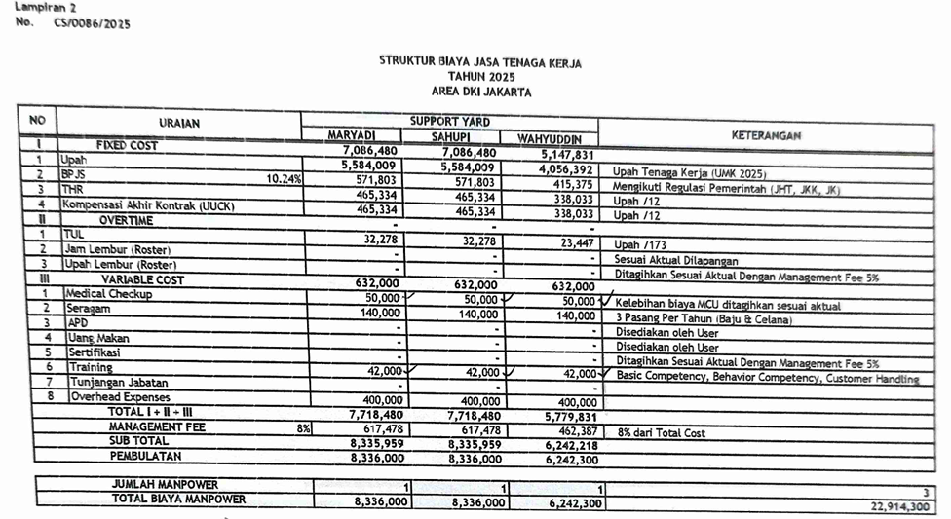
3 | THR |  |  | 477,490 | 477,490 | 477,490 | Upah /12
4 | Pesangon (PKWTT) / Kompensasi PKWT (UUCK) |  |  | 477,490 | 477,490 | 477,490 | Upah /12
II | OVERTIME |  |  | - | - | -
1 | TUL |  |  | 33,121 | 33,121 | 33,121 | Upah /173
2 | Jam Lembur |  |  | - | - | - | Sesuai Aktual Dilapangan
3 | Upah Lembur |  |  | - | - | - | Ditagihkan Sesuai Aktual Dengan Management Fee 5%
III | VARIABLE COST |  |  | 686,500 | 686,500 | 686,500
1 | Medical Check Up (MCU) |  |  | 65,000 | 65,000 | 65,000 | Kelebihan biaya MCU ditagihkan sesuai aktual
2 | Seragam |  |  | 156,500 | 156,500 | 156,500 | 3 Pasang Per Tahun (Baju & Celana) & Safety Shoes
3 | APD |  |  | - | - | - | Disediakan oleh User
4 | Training (Development) |  |  | 65,000 | 65,000 | 65,000 | Behavioral Training dan Technical Training
5 | Tunjangan Jabatan |  |  | - | - | -
6 | Overhead Expenses |  |  | 400,000 | 400,000 | 400,000
 | TOTAL I + II + III |  |  | 7,958,095 | 7,958,095 | 7,958,095
 | MANAGEMENT FEE |  | 8% | 636,648 | 636,648 | 636,648 | 8% dari total cost
 | SUB TOTAL |  |  | 8,594,742 | 8,594,742 | 8,594,742
 | PEMBULATAN |  |  | 8,594,800 | 8,594,800 | 8,594,800

 | JUMLAH MANPOWER |  |  | 1 | 1 | 1 | 3
 | TOTAL BIAYA MANPOWER |  |  | 8,594,800 | 8,594,800 | 8,594,800 | 25,784,400

Hormat Kami, |  |  |  |  |  |  | Menyetujui,
PT Mitra Bakti UT |  |  |  |  |  |  | PT United Tractors Tbk

Fransiska Sekarlati B |  |  |  |  |  |  | Anuar Hasahatan
Operation Division Head |  |  |  |  |  |  | Department Head Logam

 |  | M. fee |  | 636,648 | 636,648 | 636,648 | 1,909,943

 |  | Publish Seragam |  | 156,500 | 156,500 | 156,500 | 469,500
 |  | Cost Seragam |  | 70,875 | 70,875 | 70,875 | 212,625
 |  | Deviasi |  | 85,625 | 85,625 | 85,625 | 256,875

 |  | Publish |  |  |  |  | 25,784,400
 |  | Cost |  |  |  |  | 23,617,582
 |  |  |  |  |  |  | 2,166,818 | 8.40%

